表１８
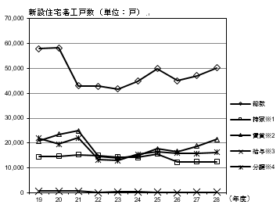
第18表〈県内新設住宅戸数と機構融資利用戸数及び利用率〉
項 目 | 新設住宅着工戸数 (単位：戸)
 | 総 数 | 持家※1 | 賃貸※2 | 給与※3 | 分譲※4
19年度 | 57,918 | 14,506 | 20,814 | 727 | 21,871
20年度 | 58,266 | 14,742 | 23,434 | 614 | 19,476
21年度 | 42,920 | 15,271 | 24,852 | 619 | 22,003
22年度 | 42,837 | 14,948 | 14,537 | 66 | 13,286
23年度 | 41,783 | 14,319 | 14,050 | 419 | 12,995
24年度 | 44,807 | 14,236 | 14,786 | 322 | 15,463
25年度 | 49,986 | 15,609 | 17,647 | 272 | 16,458
26年度 | 44,998 | 12,316 | 16,619 | 77 | 15,986
27年度 | 47,107 | 12,471 | 18,837 | 249 | 15,850
28年度 | 50,262 | 12,425 | 21,411 | 140 | 16,286

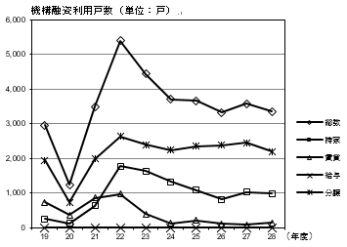

項 目 | 機構融資利用戸数 (単位：戸)
 | 総 数 | 持 家 | 賃 貸 | 給 与 | 分 譲
19年度 | 2,957 | 259 | 742 | 0 | 1,956
20年度 | 1,248 | 133 | 378 | 0 | 737
21年度 | 3,502 | 640 | 868 | 7 | 1,987
22年度 | 5,397 | 1,776 | 984 | 0 | 2,637
23年度 | 4,442 | 1,637 | 398 | 1 | 2,406
24年度 | 3,709 | 1,334 | 132 | 0 | 2,243
25年度 | 3,665 | 1,092 | 215 | 0 | 2,358
26年度 | 3,334 | 827 | 117 | 0 | 2,390
27年度 | 3,586 | 1,039 | 85 | 0 | 2,462
28年度 | 3,356 | 995 | 150 | 1 | 2,210
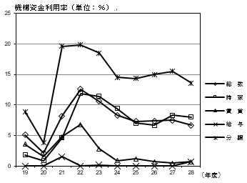
項 目 | 機構資金利用率 (単位：％)
 | 総 数 | 持 家 | 賃 貸 | 給 与 | 分 譲
19年度 | 5.1 | 1.8 | 3.6 | 0 | 8.9
20年度 | 2.1 | 0.9 | 1.6 | 0 | 3.8
21年度 | 8.2 | 4.6 | 4.8 | 1.5 | 19.6
22年度 | 12.6 | 11.9 | 6.8 | 0 | 19.8
23年度 | 10.6 | 11.4 | 2.8 | 0.2 | 18.5
24年度 | 8.3 | 9.4 | 0.9 | 0 | 14.5
25年度 | 7.3 | 7 | 1.2 | 0 | 14.3
26年度 | 7.4 | 6.7 | 0.7 | 0 | 15
27年度 | 7.5 | 8.3 | 0.5 | 0 | 15.5
28年度 | 6.7 | 8 | 0.7 | 0.7 | 13.6

